Hoja1
CUESTIONARIO DE SEGURIDAd FíSICA
 |  |  |  |  |  |  |  | Integrantes
 | 1.Se han adoptado medidas de seguridad en el departamento de TI? |  |  |  |  |  |  | Andrey Carranza
 |  |  |  |  |  |  |  | Jorge Araya Torres
 | SÍ | X | NO |  |  |  |  | Jose Pablo Bolaños
 |  |  |  |  |  |  |  | Gerardo Espinoza
 | 2. Existe una persona responsable de la seguridad?

 | SÍ | X | NO

 | 3.Se ha dividido la responsabilidad para tener un mejor control de la seguridad?

 | SÍ |  | NO | X

 | 4.Existe personal de vigilancia en la institución?

 | SÍ | X | NO

 | 5.La vigilancia se contrata?

 | a.Directamente
 | b.Por medio de empresas que venden éstos servicios

 | 6.Se investiga a los vigilantes cuando son contratados directamente

 | SÍ |  | NO | X

 | 7. Existe vigilancia en departamento de computo las 24 horas?

 | SÍ | X | NO

 | 8. Existe vigilancia en departamento de computo las 24 horas?

 | a.Vigilante |  |  | X
 | b. Recepcionista
 | c.Tarjeta de control de acceso |  |  | X
 | d. Nadie

 | 9.El edificio donde se encuentra situado el servidor principal se encuentra a salvo de?

 | a. Inundaciones |  |  | X
 | b. Terremotos |  |  | X
 | c.Fuego |  |  | X
 | d. Sabotaje |  |  | X

 | 10.El departamento de Tecnología de Información tiene salida al exterior?

 | SÍ | X | NO

 | 11.Describa brevemente la contrucción de la Sala de Servidores, de preferencia proporcionando planos y material con el que está construido y equipo(sillas,mesa...),dentro del centro.

 | 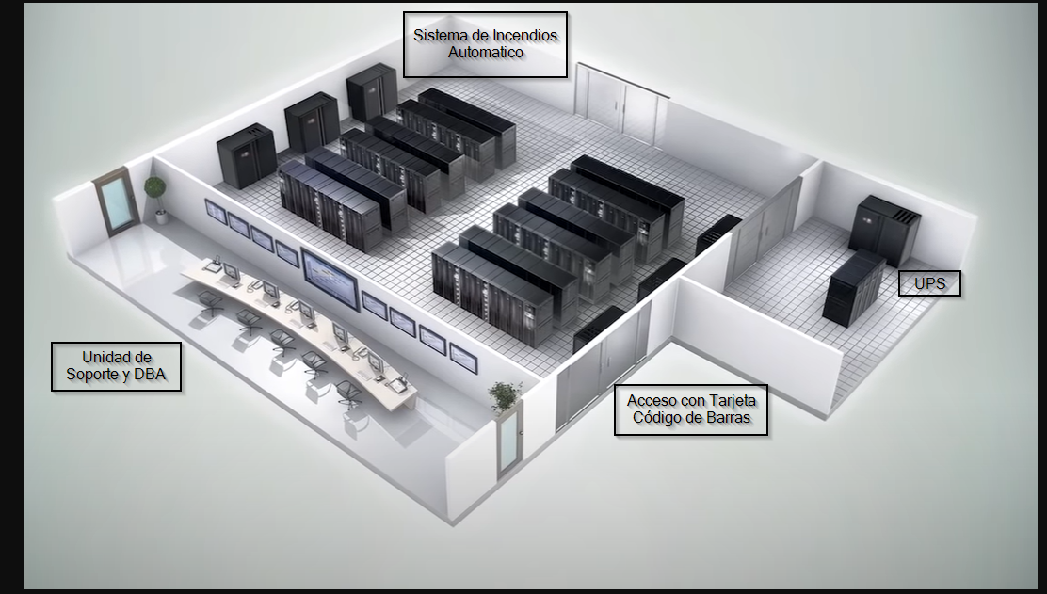

 | 12. Existe control en el acceso a este cuarto?

 | a. Identificación personal |  |  | X
 | b.Por tarjeta magnetica |  |  | X
 | c.Por claves verbales
 | d.Otras

 | 13.Son controladas las visitas al Departamento de Técnologia de Información?

 | SÍ | X | NO

 | 14. Son acompañadas por el personal autorizado?

 | SÍ |  | NO | X

 | 15.Se registra el acceso del Departamento de TI de personas ajenas a la dirección informatica?

 | SÍ | X | NO

 | 16.Existe alarma para detectar

 | a.Fuego(calor o humo ) en forma automática? |  |  |  |  | X
 | b.Avisar en forma manual la presencia del fuego?
 | c.Detectar una fuga de agua? |  |  |  |  | X
 | d.Detectar magnéticos?
 | e.Ninguna

 | 17.Estas alarmas están?

 | a.En el departamento de TI |  |  |  | X
 | b.En la cíntoteca o discoteca

 | 18.Existe alarma para detectar codiciones anormales del ambiente?

 | a.En el departamento de TI |  |  |  | X
 | b.En la cíntoteca o discoteca
 | c.En otros lados

 | 19.La alarma es perfectamente audible?

 | SÍ | X | NO

 | 20.Ésta alarma también está conectada

 | a.Al puesto de guardias? |  |  |  | X
 | b. A la estación de bomberos?
 | c.A ningun otro lado?
 | Otro_____________________________

 | 21.Existen extintores de fuego?

 | a.Manuales? |  |  |  | X
 | b.Automáticos?
 | c.No existen

 | 22.Se ha adiestrado el personal en el manejo de los extintores?

 | SÍ | X | NO

 | 23.Los extintores,manuales o automaticos, a base de:

 | Tipo |  | Sí |  | No
 | 1.Agua |  |  |  | X
 | 2.CO2 |  | X
 | 3.Otros |  |  |  | X

 | 24.Se revisa de acuerdo con el proveedor el funcionamiento de los extintores?

 | SÍ | X | NO

 | 25.Si es que tienen extintores automaticos son activados por detectores automáticos de fuego?

 | SÍ |  | NO | X

 | 26.Si los extintores automáticos son a base de agua,se han tomado medidas para que el agua cause menos daño que el fuego?

 | SÍ |  | NO | X

 | 27.Si los extintores automáticos son a base de gas,se han tomado medidas para que el
 | gas cause menos daño que el fuego?

 | SÍ |  | NO | X

 | 28.Existe un lapso de tiempo sufuciente, antes de que funcionen los extintores automáticos para que el personal

 |  |  |  |  |  | Sí | No
 | a. Corte la acción de los extintores por
 | tratarse de falsas alarmas? |  |  |  |  |  | X

 | b.Pueda cortar la energia eléctrica? |  |  |  |  |  | X

 | c.Pueda abandonar el local sin problema de intoxicación? |  |  |  |  |  | X

 | d.Es inmediata su acción? |  |  |  |  |  | X

 | 29.Los interuptores de energia están debidamente protegidos,etiquetados
 | y sin obstaculos para alcanzarlos?

 | SÍ | X | NO

 | 30.Saben que hacer los operadores del departamento de TI, en caso
 | de que ocurra una emegencia ocasionado por el fuego

 | SÍ | X | NO

 | 31.El personal ajeno a operación sabe que hacer en caso de que ocurra
 | una emergencia(incendio)?

 | SÍ | X | NO

 | 32.Existe salida de emergencia?

 | SÍ | X | NO

 | 33.Esta puerta solo es posible abrirla

 | a.Desde el exterior
 | b.Desde el interior
 | c.Ambos lados |  | X

 | 34. Se revisa frecuentemente que no esté abierta o descompuesta la
 | cerradura de esta puerta y de las ventanas, si es que existen?

 | SÍ | X | NO

 | 35.Se ha adiestrado a todo el personal en la forma en que se debe de desalojar
 | las instalaciones en caso de emergencia?

 | SÍ | X | NO

 | 36.Se ha tomado medidas para minimizar la posibilidad de fuego? |  |  |  |  |  | SI

 | a.Evitando artículos inflamables en las áreas donde haya equipo? |  |  |  |  |  | SI

 | b.Prohibiendo fumar a los operadores en el interior? |  |  |  |  |  | SI

 | c.Vigilando y manteniendo el sistema eléctrico? |  |  |  |  |  | SI

 | d.No se ha previsto.

 | 37.Se prohibido a los operadores el consumo de alimentos y bebidas
 | en el interior del departamento de computo para evitar daños al equipo?

 | SÍ | X | NO

 | 38.Esta informado el personal sobre políticas que prohíban fumar
 | comer,beber cerca del computador?

 | SÍ | X | NO

 | 39.Se limpia con frecuencia el polvo acumulado debajo del
 | piso falso, si existe?

 | SÍ | X | NO

 | 40.Se realiza mantenimiento preventivo en las unidades,
 | conductos y consolas del aire acondionado?

 | SÍ | X | NO

 | 41.Están protegidos los conductos de aire acondicionado contra
 | la entrada de sustancias tóxicas dentro del cuarto del computador?

 | SÍ | X | NO

 | 42.Se realiza mantenimiento preventivo en las unidades,
 | conductos y consolas del aire acondionado?

 | SÍ | X | NO

 | 43. Existen fuentes de poder alternas y dispositivos eléctricos
 | de respaldo para reducir cortes electricos y apagones?

 | SÍ | X | NO

 | 44.Qué tipos de fuentes de poder alterna utilizan?

 | a.Planta eléctrica |  |  | X
 | b. UPS |  |  | X
 | C.Otras

 | 45. Se da mantenimiento preventivo a las fuentes de poder alterno?

 | SÍ | X | NO

